ПА_розница
ДАТА ПЕЧАТИ ПРАЙСА | 2026-05-27
Композитная черепица StoneCover
Наименование |  | Характеристики | Цена за шт. | Цена за кв.м
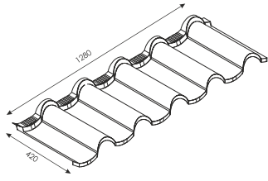 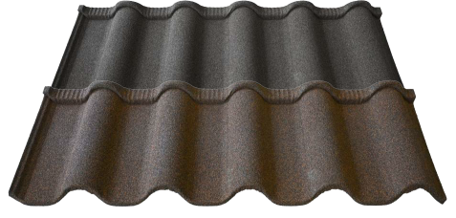 |  | Толщина:0,45 мм Цинкование: AZ120 Размер: 1280*420 мм Размеры рабочие.: 1215*375 мм Площадь листа:0,54 кв.м Площадь рабочая листа: 0,46 мм Цвет: графит, шоколад | 529.6 | 985
Доборные элементы |  |  | Цена за шт.
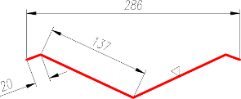 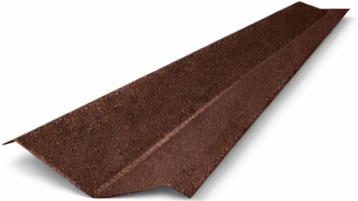 Ендова верхняя |  | Толщина:0,45 мм Цинкование: AZ120 Длина: 2000 мм Цвет: графит, шоколад | 840
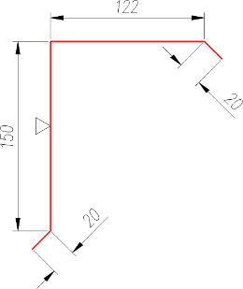 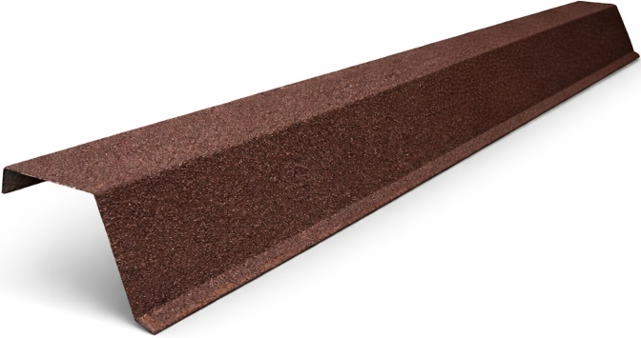 Фронтон |  | Толщина:0,45 мм Цинкование: AZ120 Длина: 2000 мм Цвет: графит, шоколад | 798
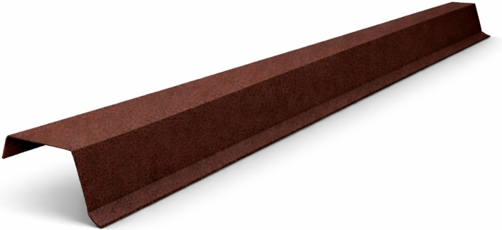 Карниз. планка |  | Толщина:0,45 мм Цинкование: AZ120 Длина: 2000 мм Цвет: графит, шоколад | 616
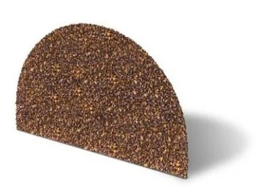 Заглушка конька полукруглого |  | Толщина стали:0,45 Цинкование: AZ120 Цвет: графит, шоколад | 196
Базальтовая посыпка |  | Объем: 0,5 л. Цвет: графит, шоколад | 770
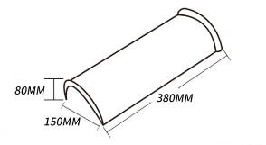 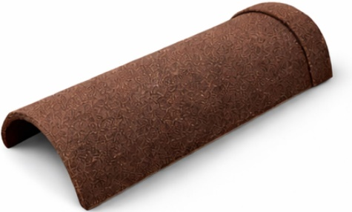 Конек полукруглый |  | Толщина:0,45 мм Цинкование: AZ120 Длина: 380 мм Цвет: графит, шоколад | 365.5
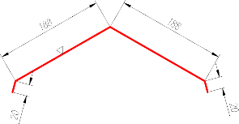 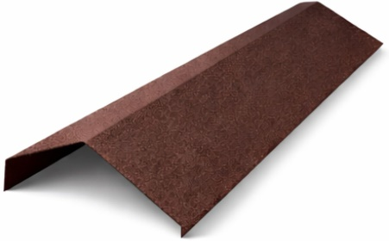 Конек прямой |  | Толщина:0,45 мм Цинкование: AZ120 Длина: 2000 мм Цвет: графит, шоколад | 994
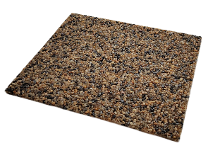
Планка коньковая |  | Толщина:0,45 мм Цинкование: AZ120 Длина: 1370 мм Цвет: графит, шоколад | 625.1
Лист гладкий |  | Толщина стали:0,45 Цинкование: AZ120 Размер:1250*2000 мм | 2706.2
Клей |  | Объем: 250 г. Цвет: прозрачный | 292.6

